Angoli e geometrie
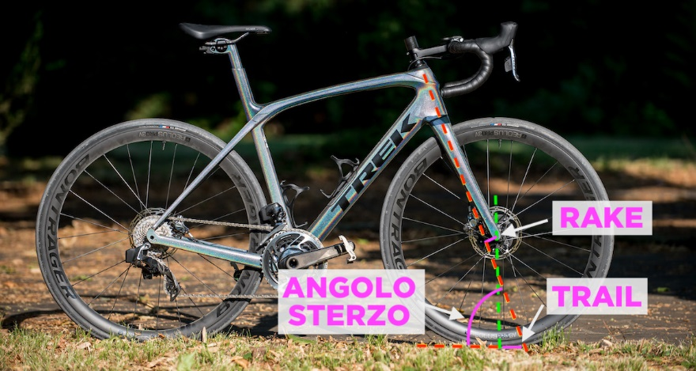

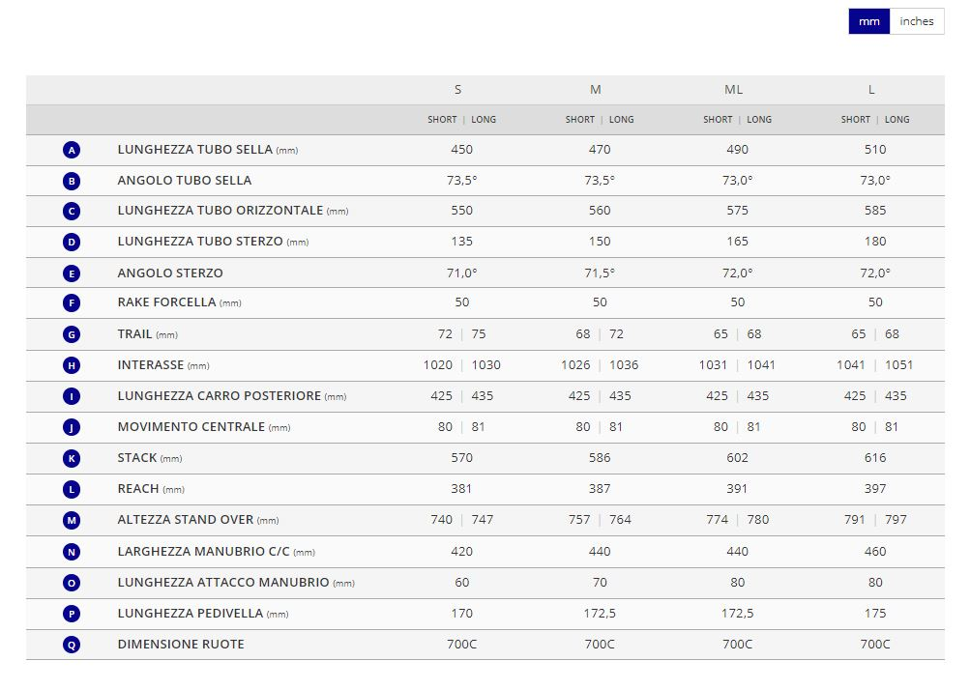
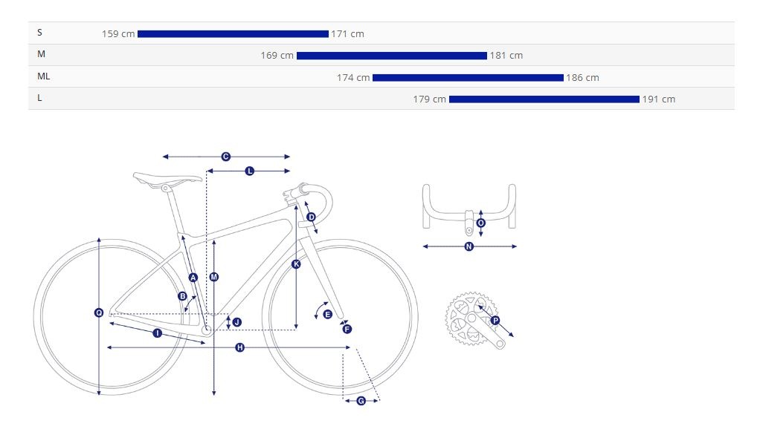

TRAIL | 51.29
RAKE | 50
REACH | 387
STACK | 586
TUBO ORIZZONTALE | 560
PASSO | 1036
ANGOLO DI STERZO | 71.5

Serie sterzo
SERIE STERZO

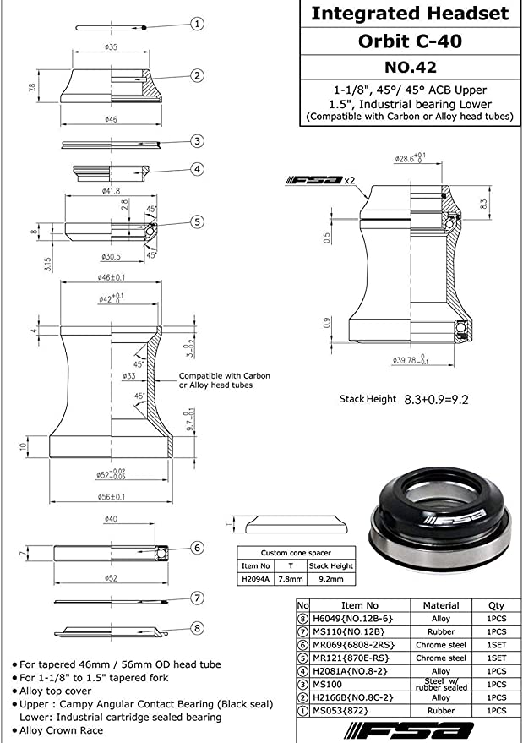
 | TELAIO | Io sagomo il carbonio direttamente con la forma dei cuscinetti con degli inserti, senza dover mettere il "contenitore"

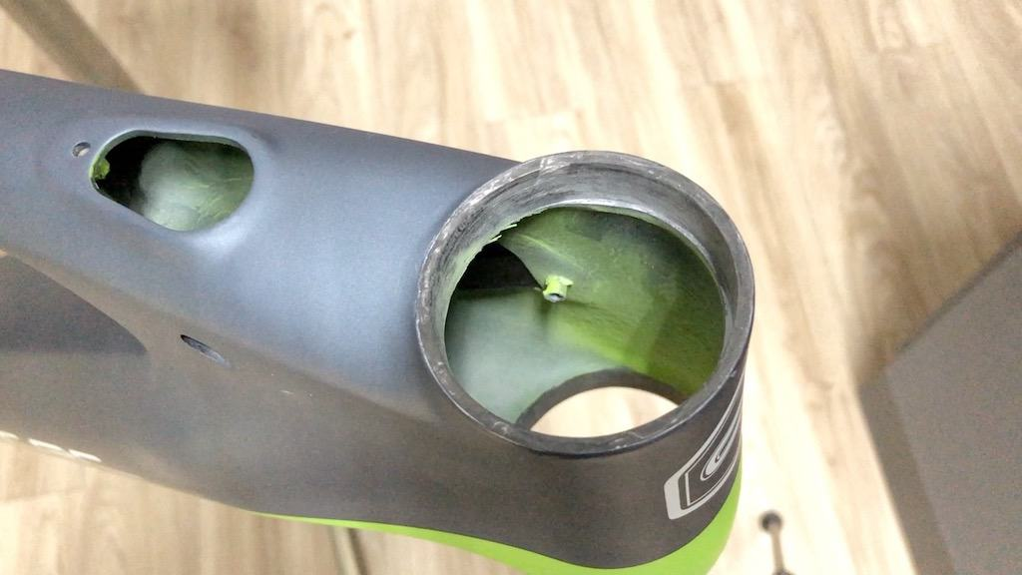

 | IS42 | Sup
 | IS 52 | Inf

Movimento centrale
Pacco pignoni | Shimano CS-HG800, 11-speed, 11x34
Catena | KMC X11SL-1
Guarnitura | Shimano GRX RX-810, 31/48 XS:170mm, S:170mm, M:172.5mm, M/L:172.5mm, L:175mm, XL:175mm
Movimento centrale | Shimano, press fit

 | Nella tecnologia Press-fit la scatola del movimento centrale non è filettata, bensì presenta delle particolari lavorazioni che permettono l’alloggiamento all’interno dei cuscinetti, inseriti ad interferenza, ovvero dove il diametro esterno del cuscinetti è di poco (centesimi di millimetro) più grande rispetto alla sede.
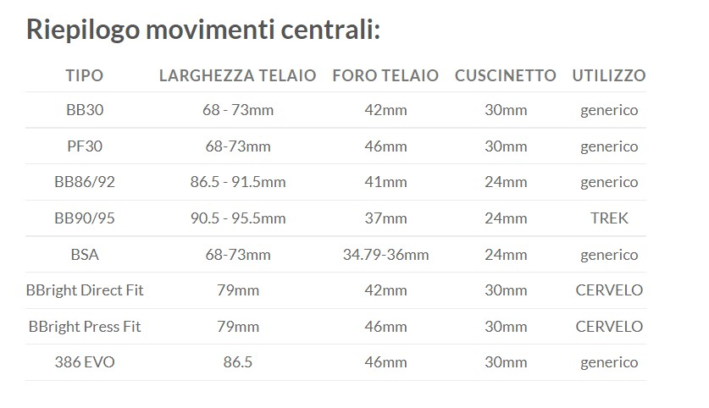
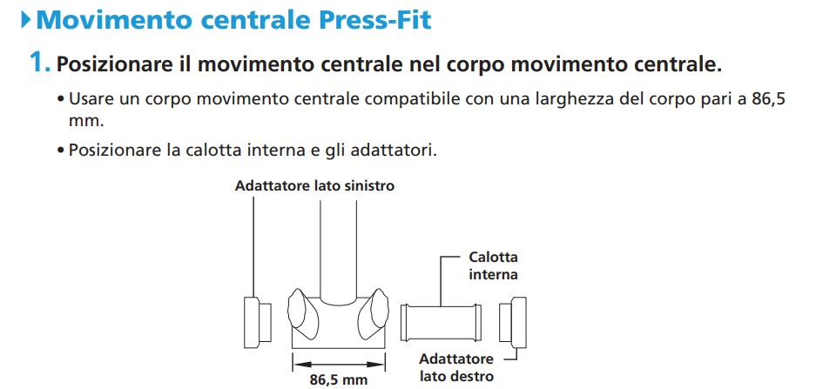

 |  | https://si.shimano.com/api/publish/storage/pdf/it/dm/GAFC001/DM-GAFC001-02-ITA.pdf
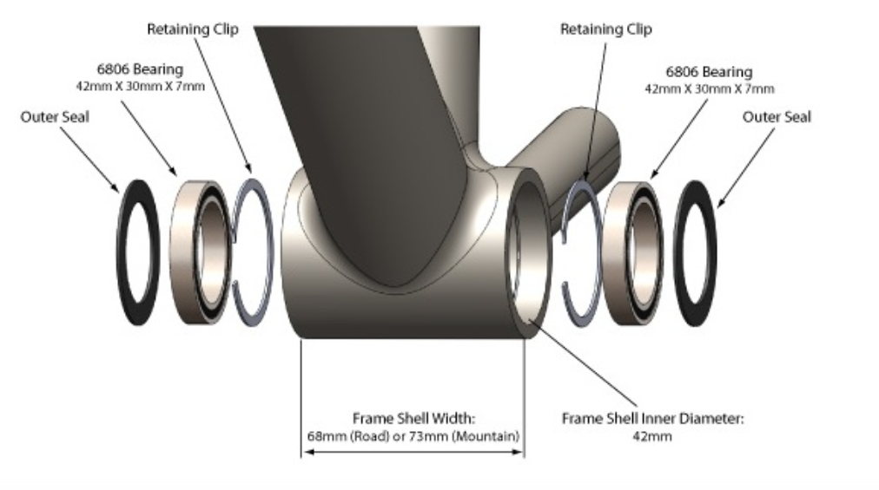
Movimento centrale Press Fit SHIMANO ULTEGRA larghezza corpo 86,5 mm | https://bike.shimano.com/it-IT/product/component/shimano105-r7000/SM-BB72-41.html

Cambio
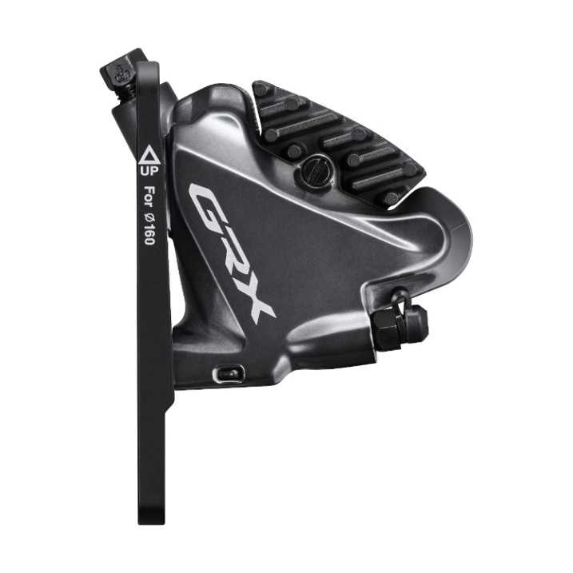
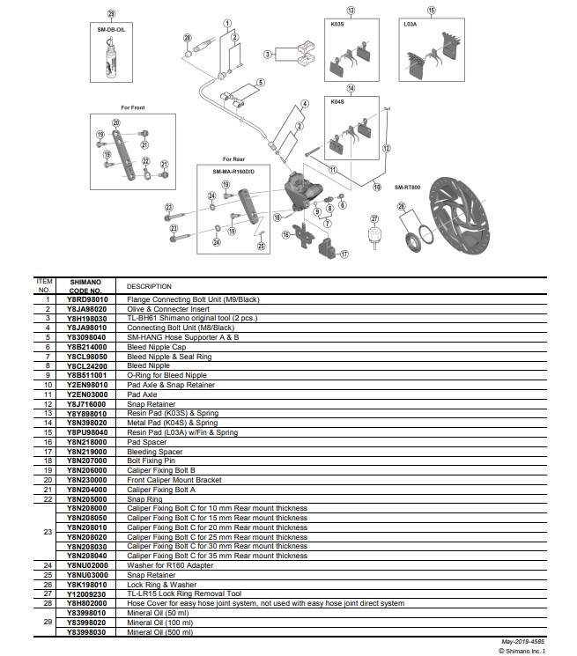
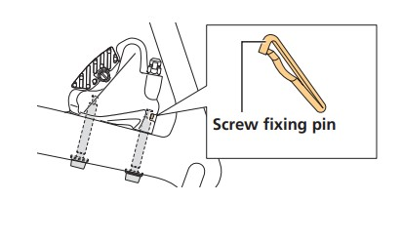
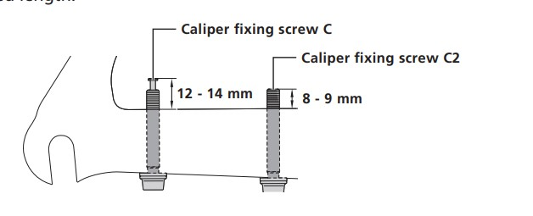
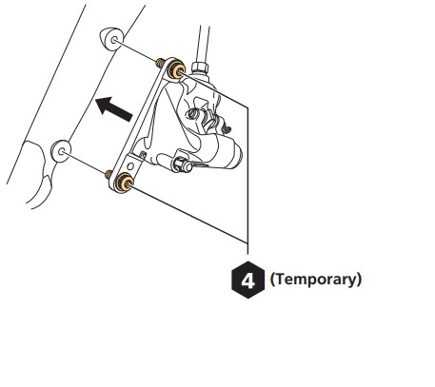
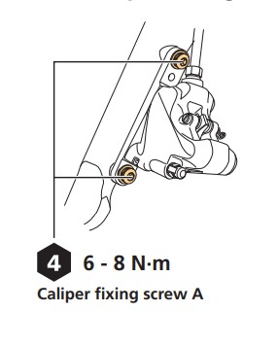
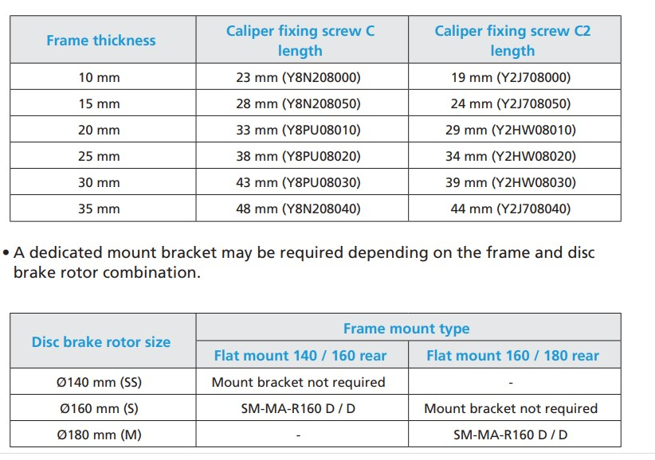
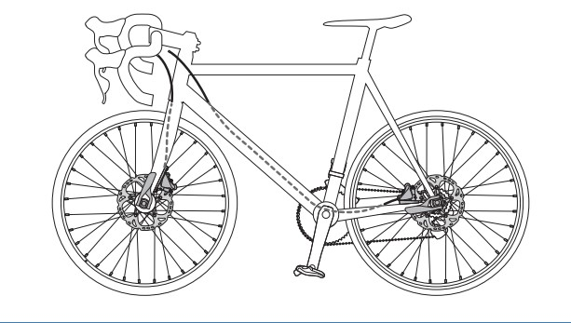
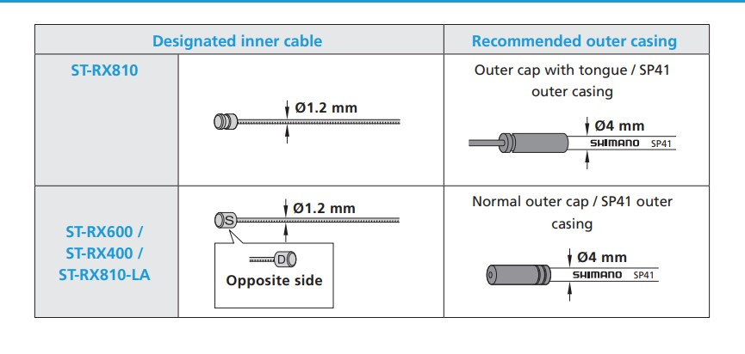
 | https://www.bikeitalia.it/ruote-gravel-guida-acquisto/
Pacco pignoni | Shimano CS-HG800, 11-speed, 11x34
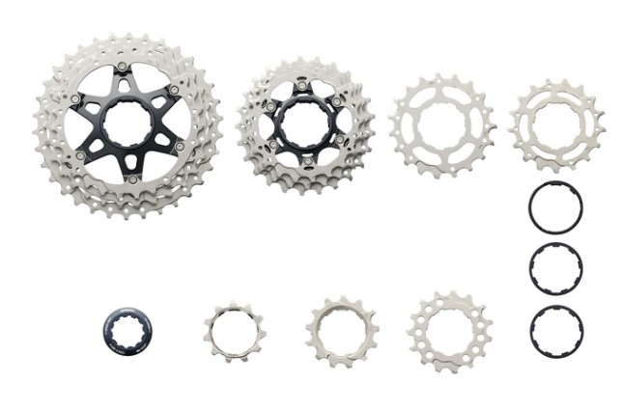
 |  |  |  | Altro aspetto di cui tener conto è la luce tra i foderi anteriore e posteriori. Deve essere possibile montare coperture da ciclocross (quindi 700×33 – 700×35) ma anche osare di più, installando coperture che raggiungono i 700×40, in base alle proprie esigenze di utilizzo.

 |  | 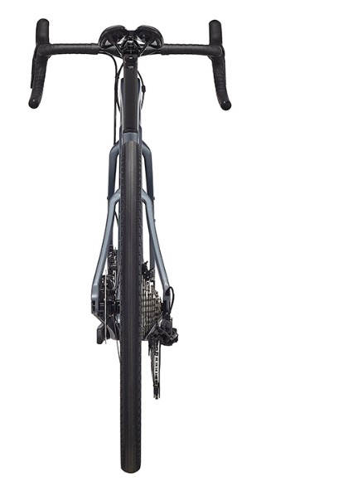 |  | Anche la forma costruttiva dei foderi deve essere esaminata, poiché i foderi posteriori di una gravel bike sono più lunghi di quelli di una bici da corsa (per via del passo più lungo tra le ruote). Questa tecnica costruttiva si traduce in una flessione maggiore dei foderi e in un assorbimento migliore delle asperità del terreno, anche se la bici risulta meno reattiva (ma scopo delle gravel non è la massima espressione di potenza). Anche la curvatura dei foderi verticali è importante, poiché un’ampia curvatura finale prima della connessione ai forcellini garantisce maggior assorbimento e flessione, elevando il comfort generale in sella.
Mozzo | SHIMANO Mozzo Posteriore 12v 32 fori Deore XT FH-M8110 Freno a Disco Center Lock E-Thru 12x142mm |  |  | I sistemi con il perno invece presentano i forcellini forati, con il forcellino lato trasmissione filettato per consentire l’avvitamento del perno. I diametri variano ma solitamente troviamo un perno da 15mm all’anteriore e da 12mm al posteriore.

 |  |  | Mozzo | Nei sistemi a perno passante invece troviamo 142mm al posteriore e 135 all’anteriore. Perno da 12 | Per battuta s’intende la distanza delle facce di appoggio dei controdadi del mozzo, ovvero la luce interna tra i forcellini. | avvitarsi sul forcellino destro del telaio, che è anch’esso filettato. E’ la tecnologia ormai standard nel mondo mtb, che sta passando pian piano anche ad altre discipline;
Deragliatore posteriore | Shimano GRX RX-815 Di2
Deragliatore anteriore | Shimano GRX RX-815 Di2
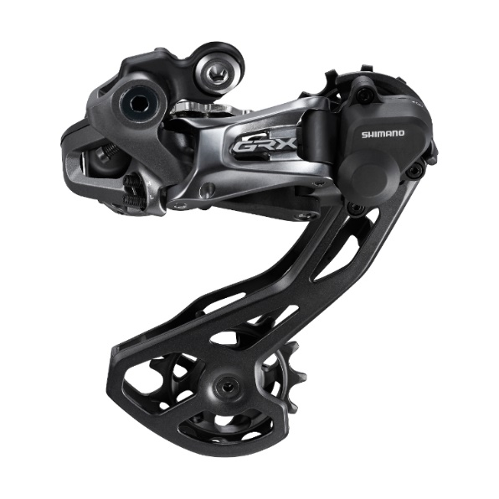
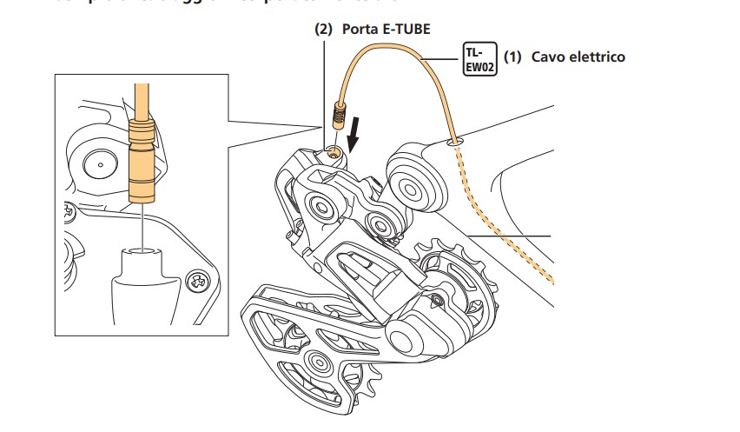

Freni | Shimano GRX RX-810 hydraulic, Shimano SM-RT800 rotors [F]160mm, [R]160mm
Comandi freno | Shimano GRX RX-810 hydraulic

